Fiche de renseignements
R2 FR 05 DOSSIER D'OMBRIÈRE ADIWATT

 | Affaire
 | N°
 | Nom

 | Client
 | Nom de l'entreprise
 | Adresse entreprise
 | Adresse facturation
 | Adresse de livraison fourniture
 | Adresse du projet
 | Coordonnées GPS du chantier

 | Contacts entreprise | Prénom NOM | Numéro tél. | E-mail
 | Commercial
 | Technique / Chargé Affaire
 | Chantier

 | Missions Adiwatt
 |  |  | Oui | Non
 | Calculs des fondations (1)
 | Calculs et fourniture structure
 | Mise en œuvre de la structure

 | Motif de la demande
 | Cliquez pour choisir | Date de réponse AO:

 | Planning prévisionnel
 | Réalisation des fondations
 | Montage de la structure

FICHE DE RENSEIGNEMENTS PROJET OMBRIÈRE

 | Panneau solaire (2)

 | Marque :
 | Modèle :
 | Mode de pose : | Portrait
 | Dimensions : | Longueur [mm] | Largeur [mm] | Ep. [mm] | Puissance [W]

 | Il est impératif de nous fournir les détails cotés des cadres du panneau solaire.

 | Toiture(s) photovoltaïque(s)

 | Inclinaison [°]
 | Habillage de rive | Oui |  | de
 | RAL habillage de rive (RAL5008 par défaut) |  | Facultatif
 | Hauteur basse goutte [m]
 | Hauteur max imposée par PLU [m] |  | Facultatif
 | Enfouissement des pieds de poteaux [m] |  | Par défaut 0,30m
 | Par défaut et dans la mesure du possible, les ombrières Adiwatt sont horizontales et ne suivent pas la pente du terrain naturel.

 | Système d'intégration AdiWatt Profil Évolution : Solution étanche à poser directement sur les pannes de la structure

 | N° Ombrière | Nb Ligne | Nb Colonnes | Qt module | Longueur [m] | Largeur [m]

 | La longueur indiquée des ombrières ne tient pas compte d'éventuel joint de dilatation mis en œuvre généralement pour les ombrières de plus de 100m.

 |  |  | Qt total de ppv | 0
 |  |  | Puissance totale [kW] | 0

 | Système Optima: Solution sur bac acier, le bac acier réalise l'étanchéité (panneau en mode paysage uniquement)

 | N° Ombrière | Nb Ligne | Nb Colonnes | Qt module | Longueur [m]* | Largeur [m]*

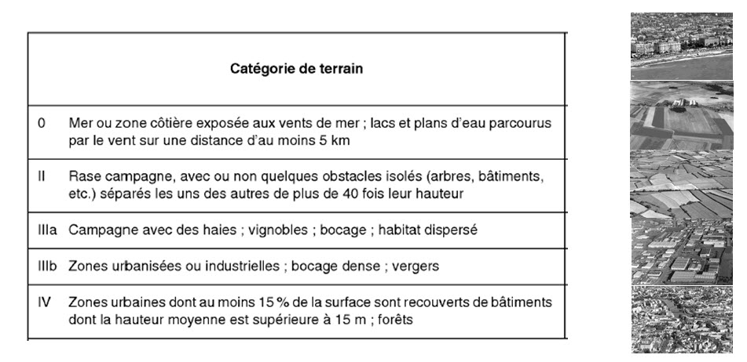
 |  |  |  |  |  |  |  | Rugosité
 | * Longueurs approximatives
 |  |  | Qt total de ppv | 0
 |  |  | Puissance totale [kW] | 0

 | Données de dimensionnement

 | Zone de vent |  | ou vitesse de référence du vent vb,0 [m/s]
 | Rugosité (cf. descriptif) | 0
 | Obstruction sous l'ombrière
 | Zone de neige |  | Altitude [m]

 | Environnement Chantier (Obligatoire)

 | Contraintes chantier à déclarer : |  |  | Merci de notifier les éléments ci-dessous (sans éléments le prix de POSE et Transports resteront Estimatifs) :
 | Confirmer l'accès PL au site
 | Praticabilité du sol (typlogie de sol : bitume, enrobé, remblais….) Dans le cas où l’enrobé où la zone de circulation n’est pas prévue pour des engins lourds ou en mauvaise état, AdiWatt ne pourra pas être tenue pour responsable d’une éventuelle dégradation ou du marquage sur le revêtement du site
 | La plateforme et son moyen d’accès doivent être circulables de tout temps avec des engins de 4 à 6 T montés sur pneus, avec une pente maximale de 15% et une hauteur de marche maximale de 5 à 10 cm sur les raccords afin de permettre la conduite d’engins en sécurité.
 | Périmètre de sécurité et de circulation de 3-4m minimum afin de permettre les manœuvres d'engins de tous côtés
 | La zone doit être plane sans obstructions ni encombrants et doit résister à la circulation de machines de levage de 4 à 6 tonnes
 | Les fondations doivent avoir été remblayées jusqu’au pied de poteau avec une réserve de 10-15 cm minimum et 30 cm maximum tout autour de la platine.
 | La plateforme et son moyen d’accès doivent être circulables de tout temps avec des engins de 4 à 6 T montés sur pneus, avec une pente maximale de 15% et une hauteur de marche maximale de 5 à 10 cm sur les raccords afin de permettre la conduite d’engins en sécurité.
 | Les pentes transversales et longitudinale ne peuvent excéder une altimétrie de 3%
 | Les ombrières suivent-elles la pente naturelle du terrain ?
 | Visualiser où installer la base vie (non fournie par Adiwatt) si nécessaire et l’espace de stockage de la matière (au plus proche de la zone de montage). La zone de stockage sera de 100m² minimum par camion, avec une longueur minimale de 13.5 m, hors panneaux solaires, par défaut mais surtout proportionnelle à l’importance du chantier.
 | Amplitude horaire d’accès au site
 | Site accessible avec ou sans badges (sites sensibles)
 | Le client final a-t-il des éxigences clairement définies, exige t il une rigueur particulière dans la gestion du chantier ? (réunions de chantier, sécurité, formation / nationalité des monteurs,…)
 | Reporting photos

Option(s) : Cocher les options souhaitées

 | Descente d'eaux pluviales
 | Gouttière et descente en PVC | Couleur grise
 | Gouttière et descente en acier | RAL souhaité: | Gris Métal RAL9006 | Facultatif | Par défaut RAL9006 Gris Métal
 | (Hors raccordement aux réseaux souterrains d'évacuation)

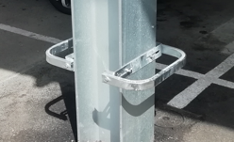
 | Protection pied de poteau (2 par poteaux)
 | RAL : |  | (Par défaut, le RAL de la protection de poteau est similaire à celle de la structure)

 | Support onduleur (3)
 | Quantité:

 | Habillage des poteaux
 | Type d'habillage (bois, acier…) |  |  |  |  |  | Exemple protection pied de poteau
 | Qt de poteaux à habiller

 | Peinture sur structure
 | RAL :
 | Liste d'éléments à peindre:

 | Panneau factice
 | Quantité :
 | RAL5008 au dessus, RAL9010 en dessous

 | Agrafe de mise à la terre (Arayvolt)
 | Quantité :

Commentaire(s) : Indiquez ici toutes vos demandes supplémentaires ou vos remarques

 | Documentation à fournir pour mener à bien votre projet:

 | Plan DWG du terrain avec les altimétries, la représentation du parking et tous les réseaux souterrains
 | Permis de construire
 | Planning prévisionnel du projet global
 | (1) Si le dimensionnement des fondations doit être réalisé par Adiwatt, l'étude de sol doit nous être envoyée
 | (2) La fiche technique, le manuel de pose ainsi que les dimensions de retour de cadre doivent être fournis
 | (3) Si vous souhaitez des supports onduleurs, la fiche technique et le manuel de pose doivent nous être fournis

